版本控管
大項目
Online作業
中項目
APF 使用者管理
細項
APF0203 角色可查詢組織設定
標題
功能簡述
製作人
馬凱林
製作日
20131018

NO. | 版本 | 修改說明 | 日期
1 | 1.0 | 初版 | 2013-10-18

功能簡述
大項目
Online作業
中項目
APF 使用者管理
細項
APF0203 角色可查詢組織設定
標題
功能簡述
製作人
馬凱林
製作日
20131018
View |  | 回總表

功能 Use Case
角色可查詢組織設定
效能需求 | 資料處理量
最大處理人數 - 30人 concurrent數 10人 - 3秒以內 | 每年預計 3000筆
簡述/目標 | 業務需求目的
1. 進行角色-可查詢組織對應維護設定 | 提供系統權限使用的必要設定。
主要參與者 | 支援性參與者
系統部
觸發事件Triggers | 事先條件Preconditions
使用者由功能清單點選角色可查詢組織對應時 | 1. 主檔已建立組織相關資料。 2. 各模組依需求在APF已建立自訂角色。
操作功能描述
查詢角色 1. 使用者輸入查詢條件篩選欲選取的角色 2. 系統依查詢條件顯示資料於grid 3. 使用者選取特定角色進行資料設定 查詢組織資訊 1. 輸入查詢條件篩選組織資訊 2. 系統依查詢條件顯示資料(樹狀圖) 維護Mapping設定 1. 使用者選取適當可查詢組織 2. 加入角色 or 移除後點選儲存按鈕 3. 系統依設定資訊儲存並回應設定成功資訊
處理流程說明

其他

其他

其他

畫面_APF0203MM1
大項目
Online作業
中項目
APF 使用者管理
細項
APF0203 角色可查詢組織設定
標題
APF0203MM1 角色可查詢組織設定主頁面
製作人
馬凱林
製作日
20131018
 |  |  |  |  | 回總表

畫面示意圖
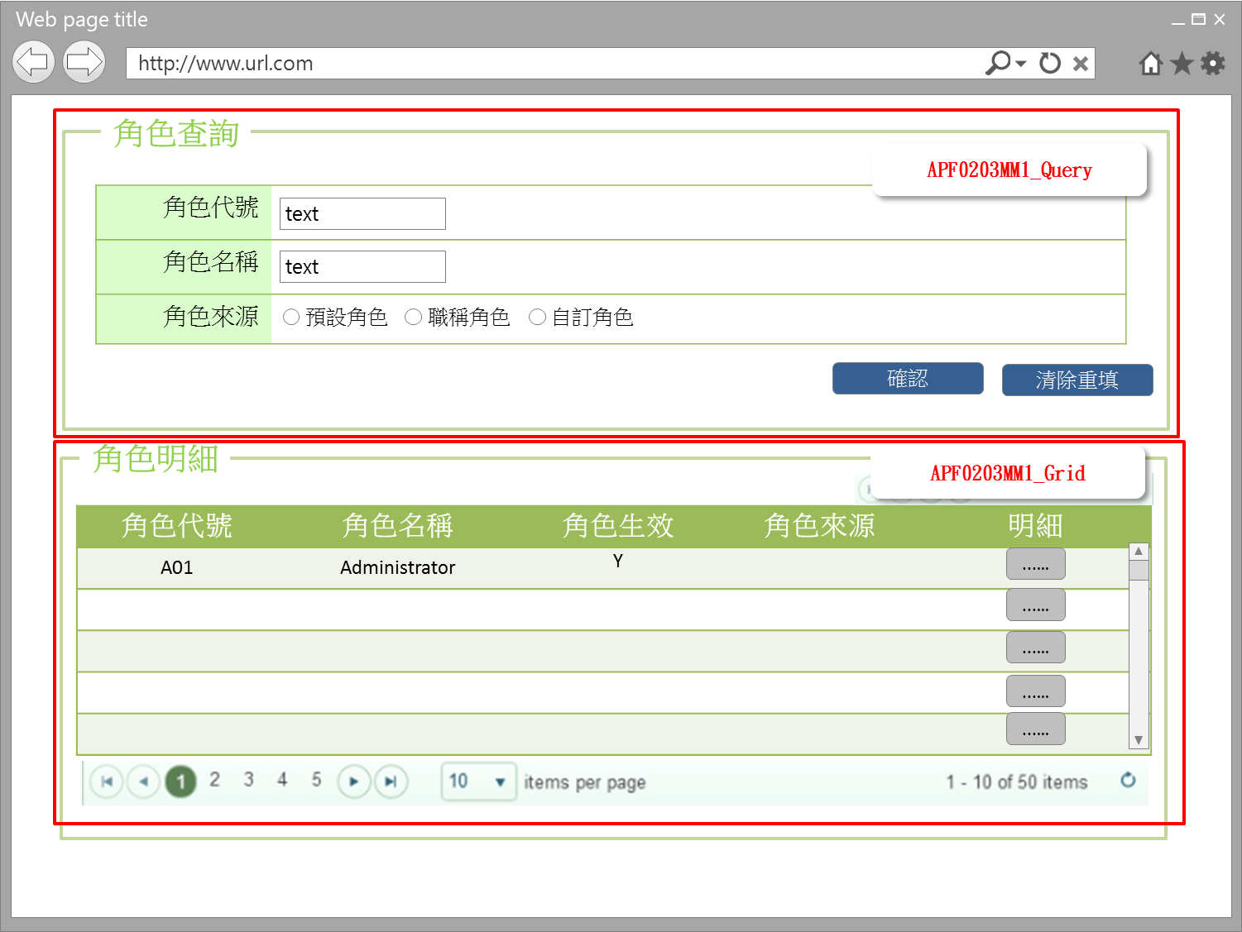

事前檢核
1.前畫面:首頁 1.1 SESSION內容: 1.2 成立條件:該使用者擁有此功能查詢權限
事後檢核
無
前端檢核
APF0203MM1_Query 檢查時機：各欄位輸入後
NO | 項目名稱 | 檢核項目
1 | 角色代號 | 輸入型態:string 最大長度限制:英文10(控制項控制) 如先輸入角色名稱，則角色代號被自動帶出且該欄位是disable，不可再輸入
2 | 角色名稱 | 輸入型態:string 最大長度限制:中文20(控制項控制) 如先輸入角色代號，則角色名稱自動帶出且該欄位是disable，不可再輸入
3 | 角色來源 | 預定角色，職稱角色，自訂角色，三者必需選其一。(控制項控制) 如先輸入角色代號或角色名稱，則角色來源被自動帶出且該欄位是disable，不可點選

APF0203MM1_Grid
NO | 項目名稱 | 檢核項目
1 | 角色代號 | 顯示用。
2 | 角色名稱 | 顯示用。
3 | 角色生效 | 顯示用。
4 | 角色來源 | 顯示用。

後端檢核
APF0203MM1_Query 檢查時機：各欄位輸入後
NO | 項目名稱 | 檢核項目
1 | 角色代號 | 若查無符合的資料，則出現錯誤訊息，訊息內容請參考APF訊息表-APF_NO 9。
2 | 角色名稱
3 | 角色來源 | 無。

APF0203MM1_Grid
NO | 項目名稱 | 檢核項目
1 | 角色代號 | 顯示用。
2 | 角色名稱 | 顯示用。
3 | 角色生效 | 顯示用。
4 | 角色來源 | 顯示用。

Button說明
NO | 控制項名稱 | call methods | 重要參數 | 主要處理內容
1 | 『APF0203MM1』Form |  |  | 開啟APF0203MM1_Query

APF0203MM1_Query
2 | 確認 | _CLICK |  | 開啟APF0203MM1_Grid，並將查詢角色結果置於APF0203MM1_Grid中
3 | 清除重填 | _CLICK |  | 清除APF0203MM1_Query畫面所有欄位

APF0203MM1_Grid
1 | 明細 | _CLICK |  | 導頁方式開啟APF0203MA1，並將本頁的角色明細組成一欄，格式為「角色代號-角色名稱」，帶入將開啟的APF0203MA1角色欄位，此欄是唯讀顯示(Label欄位)

特殊說明
NO | 應用時機 |  | 內容說明

參考資料說明
1 | 共通元件
2 | 共通元件

欄位_APF0203MM1
大項目
Online作業
中項目
使用者管理
細項
APF0203 角色可查詢組織設定
標題
APF0203MM1 角色可查詢組織設定主頁面
製作人
馬凱林
製作日
20131018
 |  |  |  |  |  |  |  |  |  | 回總表

Global 參數
No. | 項目名稱 | UI控制項代號 | UI控制項型態及長度 | 對應Table Name | 對應Column Name | DB型態及長度 | 預設值 | 輸入/輸出 | 備註
1

APF0202MM1_Query
No. | 項目名稱 | UI控制項代號 | UI控制項型態及長度 | 對應Table Name | 對應Column Name | DB型態及長度 | 預設值 | 輸入/輸出 | 備註
1 | 角色代號 | txtINPUT_GROUP_ID | string 10 | apf_roleprofile | group_id | varchar(10) |  | I
2 | 角色名稱 | txtINPUT_NAME | string 20 | Core_Role | Name | nvarchar(20) |  | I
3 | 角色來源 | rbtINPUT_SOURCE_TYPE |  | apf_roleprofile | source_type | char(1) | 2 | M | 0:預設角色 1:職稱角色 2:自定角色

APF0202MM1_Grid
No. | 項目名稱 | UI控制項代號 | UI控制項型態及長度 | 對應Table Name | 對應Column Name | DB型態及長度 | 預設值 | 輸入/輸出 | 備註
1 | 角色代號 | GROUP_ID |  | apf_roleprofile | group_id | varchar(10) |  | O
2 | 角色名稱 | NAME |  | Core_Role | Name | nvarchar(20) |  | O
3 | 角色生效 | ENABLE |  | Core_Role | Enable | bit |  | O | true(1)顯示●，false(0)則不顯示
4 | 角色來源 | SOURCE_TYPE |  | apf_roleprofile | source_type | char(1) |  | O | 0:預設角色 1:職稱角色 2:自定角色

畫面_APF0202MA1
大項目
Online作業
中項目
APF 使用者管理
細項
APF0203 角色可查詢組織設定
標題
APF0203MA1 角色可查詢組織設定新增頁面
製作人
馬凱林
製作日
20131018
 |  |  |  |  | 回總表

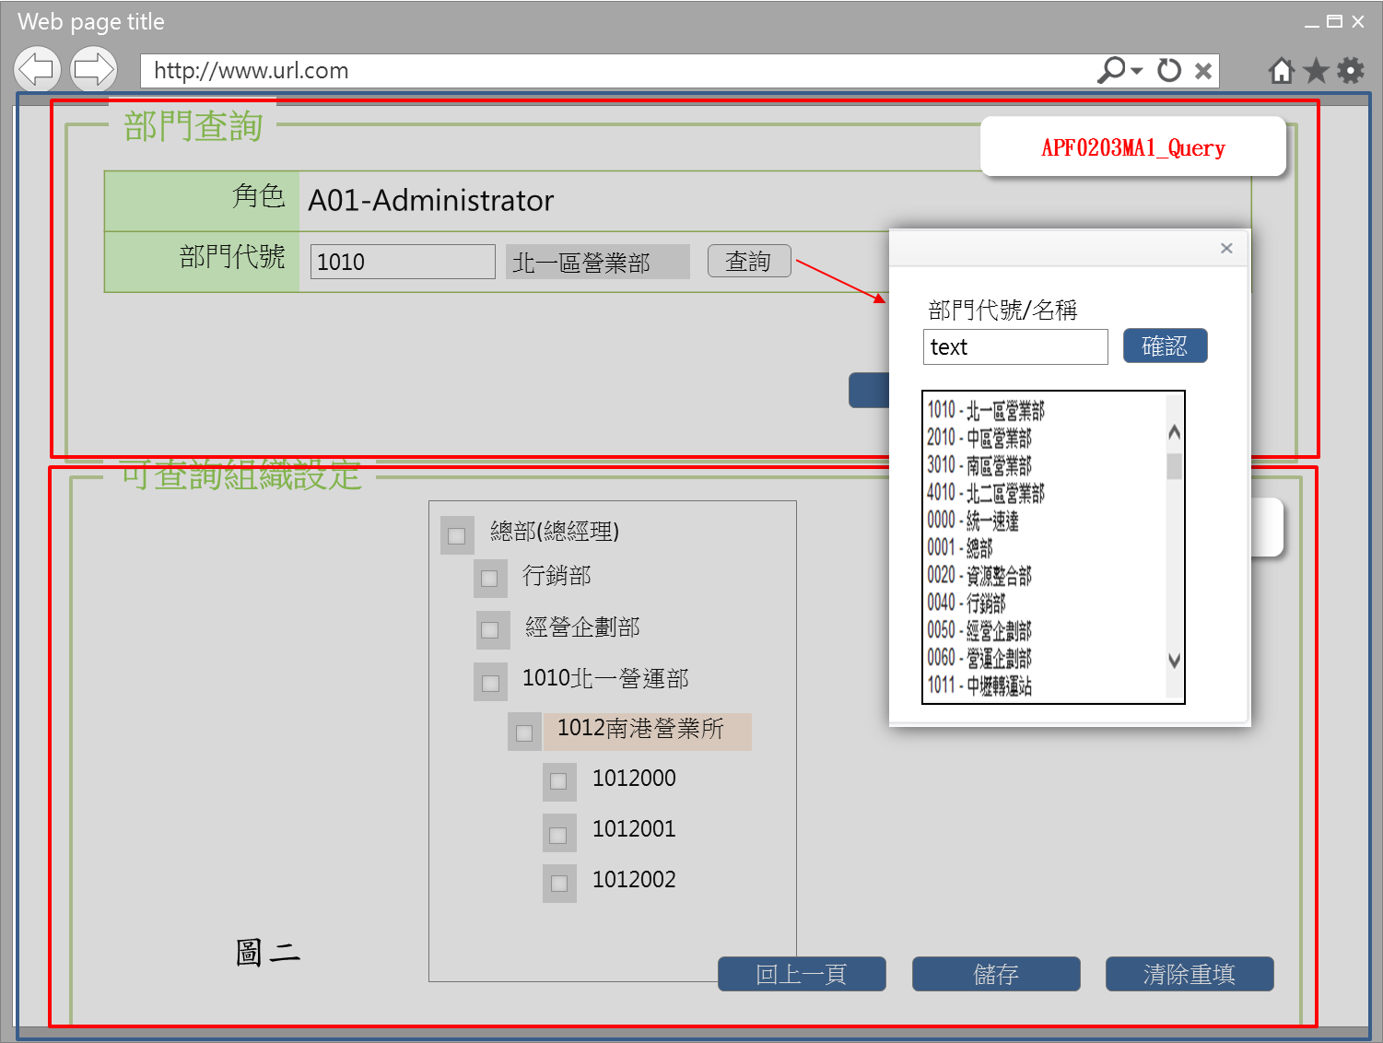
畫面示意圖
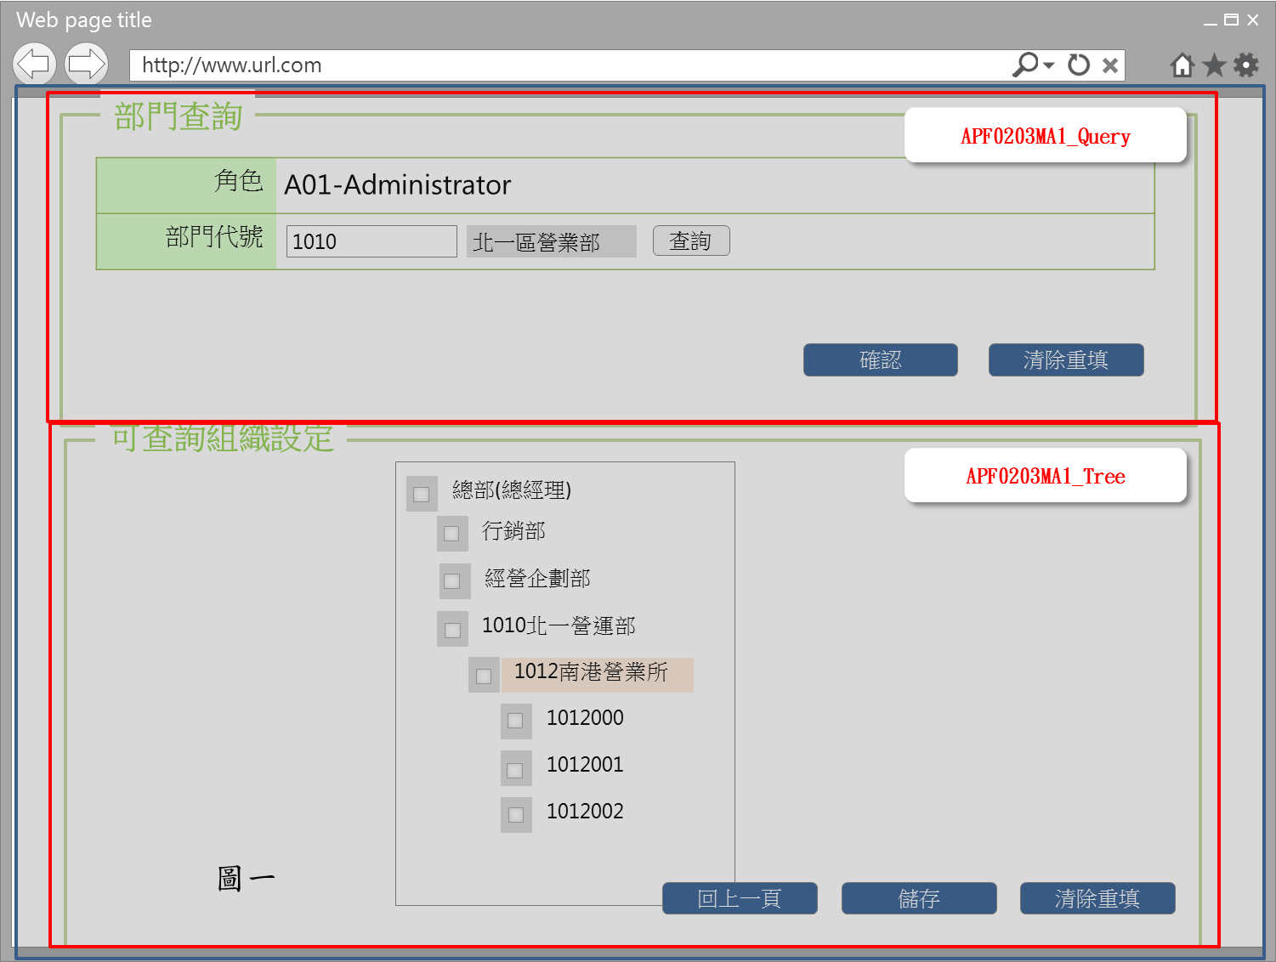

事前檢核
1.前畫面:APF0202MM1 1.1 SESSION內容: 1.2 成立條件:該使用者擁有此功能新增/修改/權限 1.3 如角色來源是選擇職稱角色，此角色所含的功能及權限，已事先於其他系統定義好，於APF 中，僅能查詢， 所以APF0203MA1_Tree的相關 checkbox, button均是反灰 disable。
事後檢核
無
前端檢核
APF0203MA1_Query 檢查時機：各欄位輸入後
NO | 項目名稱 | 檢核項目
1 | 角色 | 角色欄位由前一頁角色明細帶入組成，格式為「角色代號-角色名稱」，且為唯讀顯示(Label欄位)。
2 | 部門代號 | 無
APF0203MA1_Tree 檢查時機：當 Checkbox 被點選時
NO | 項目名稱 | 檢核項目
1 | 部門代號 | 1.勾選上層部門則下層所有部門均全數選取。EX:勾選北一營業所，則下一層南港營業所及其所有子部門將一併被勾選。 2.如將任一下層組織勾選取消，則上層組織同樣會自動取消勾選。
2 | 部門名稱

後端檢核
APF0203MA1_Query 檢查時機：按下『確認』鈕時
NO | 項目名稱 | 檢核項目
1 | 角色 | 無
2 | 部門代號 | 無
APF0203MA1_Tree 檢查時機：按下『儲存』鈕時
NO | 項目名稱 | 檢核項目
1 | 部門代號 | 顯示用。
2 | 部門名稱 | 顯示用。

Button說明
NO | 控制項名稱 | call methods | 重要參數 | 主要處理內容
1 | 『APF0203MA1』Form |  |  | 開啟APF0203MA1
APF0203MA1_Query
1 | 查詢 | _CLICK |  | 點選後，展開下拉式選單，提供部門代號/名稱查詢及選擇用，如圖二
2 | 確認 | _CLICK |  | 按下確認按鈕後，在下方顯示依所設定的條件查詢後端共通性主檔DB並依組織樹狀結構，展開及顯示各階部門組織(含深度)，組織名稱前設checkbox，提供系統管理者點選該角色可查詢組織的範圍。
3 | 清除重填 | _CLICK |  | 點選清除重填按鈕，則清除所有欄位。

APF0203MA1_Tree
1 | 回上一頁 | _CLICK |  | 如角色可查詢組織已設定好，但尚未儲存即點選回上一頁按鈕，系統提示確認訊息，以免不慎放棄之前所做的設定，訊息內容請參考APF訊息表 APF_NO 47，若選擇是，則取消頁面已做的的設定，再以導頁方式開啟APF0203MM1，並帶回原先的查詢條件，若選擇否，則不做任何動作。 如角色可查詢組織已設定好，且已儲存，點選回上一頁按鈕則以導頁方式開啟APF0203MM1，並帶回原先的查詢條件。
2 | 儲存 | _CLICK |  | 1.點選儲存按鈕，系統提示確認訊息，訊息內容請參考APF訊息表 APF_NO 14 ，若選擇是，則進行儲存已選好的角色可查詢組織設定，若選擇否，則不做任何動作。 儲存成功: 1.原畫面顯示儲存資料成功訊息，訊息內容請參考APF訊息表APF_NO 12 2.下方組織TreeView重新載入，並顯示更新的可查詢組織設定 儲存失敗:以MsgBox顯示錯誤訊息，訊息內容請參考APF訊息表 APF_NO 13。
3 | 清除重填 | _CLICK |  | 此按鈕功是將頁面上已做的可查詢組織設定清除，所以必須很僅慎，系統會有確認提示，若選擇是，則依最近一次儲存後為本次初始狀態，恢復設定至本次初始狀態並清除本次初始狀態後的設定，若選擇否，則不做任何動作，訊息內容請參考APF訊息表APF_NO 46
特殊說明
NO | 應用時機 |  | 內容說明

參考資料說明
1 | 共通元件
2 | 共通元件

欄位_APF0202MA1
大項目
Online作業
中項目
APF 使用者管理
細項
APF0203 角色可查詢組織設定
標題
APF0202MA1 角色可查詢組織設定新增作業頁面
製作人
馬凱林
製作日
20131018
 |  |  |  |  |  |  |  |  |  | 回總表

Global 參數
No. | 項目名稱 | UI控制項代號 | UI控制項型態及長度 | 對應Table Name | 對應Column Name | DB型態及長度 | 預設值 | 輸入/輸出 | 備註
1

APF0203MA1_Query
No. | 項目名稱 | UI控制項代號 | UI控制項型態及長度 | 對應Table Name | 對應Column Name | DB型態及長度 | 預設值 | 輸入/輸出 | 備註
1 | 角色 | lblROLE_NO_NAME |  | 無 | 無 | 無 |  | O | 自APF0203MM1_Grid帶入， 角色代號-角色名稱的組合，唯讀
3 | 部門代號 | txtINPUT_DEPT_ID | string 10 | emp_d | org_id | varchar2(10) |  | I | 共通性 CMD DB
 |  |  |  |  |  |  |  |  | 查詢[部門代號]提供開窗選取功能， 開窗後系統連結共通性主檔DB， 顯示所有組織資訊，以供點選。

APF0203MA1_Tree
No. | 項目名稱 | UI控制項代號 | UI控制項型態及長度 | 對應Table Name | 對應Column Name | DB型態及長度 | 預設值 | 輸入/輸出 | 備註
1 | 部門代號 | DEPT_ID |  | emp_d | org_id | varchar2(10) |  | O | 共通性 CMD DB
2 | 部門名稱 | DEPT_NAME |  | org | org_name | varchar2(20) |  | O | 共通性 CMD DB
 |  |  |  |  |  |  |  |  | 系統依APF0203MA1_Query所設定的條件 查詢後端共通性主檔DB並依組織樹狀結構，展開及顯示各階部門組織(含深度)，組織名稱前設checkbox，供系統管理者點選該角色可查尋組織的範圍權限

